상품제안서
담아 여행용 대용량 돌돌말아 4in1 탈부착 멀티파우치/화장품파우치 | 상품코드: F22802

 |  |  |  |  |  |  | 02-412-0044 | www.easy1.co.kr
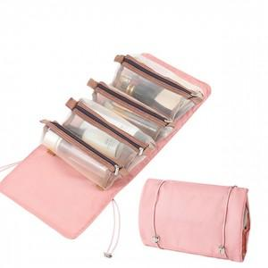

【상세/제작정보】

【인쇄/포장옵션】 | 실크 / 포장불가능

【공급단가】 | 수량 | 100~ | 300~ | 500~ | 1,000~ | 3,000~
*VAT별도 | 단가 | 8,260원 | 7,960원 | 7,670원 | 7,370원 | 7,080원

【상품 URL】 | https://dev.easy1.co.kr:443/src/goods_detail.php?gdno=22802

